14モニタリング結果報告記入例
記入例

 | （方１２－１３）
 | 令和３年度 モニタリング結果報告書

※活動タイプ毎に作成して下さい。
※同じタイプでも現地の状況で目標が違う場合は、目標毎に作成して下さい

プロット1

 | 活動タイプ
 | 地球環境保全タイプ（里山林保全）

 | １ 活動の目標
 | 木質資源の持続的生産と利用を目指す | 相対幹距比を２ポイント向上

 | ２ 活動実施前の標準地の状況（令和３年度） |  |  | 写真
 | 標準地の状況を記載 | 相対幹距比：１６ | 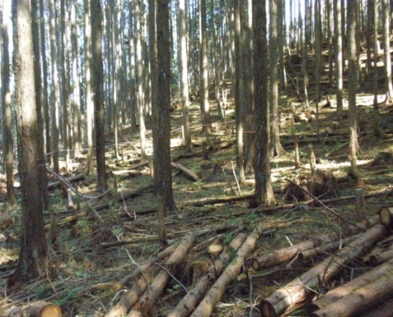

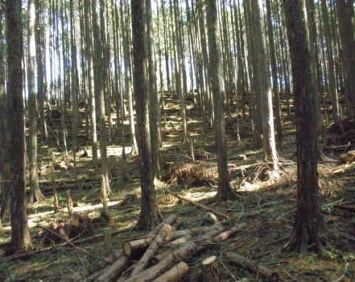
 | ３ 活動1年目の標準地の状況（令和３年度） |  |  | 写真
 | 標準地の状況を記載 | 間伐により相対幹距比は１８．１
 | 目標達成度 | １８．１－１６＝２．１＞２ １００％達成
 | 次年度に向けた改善点

 | ４ 活動２年目の標準地の状況（令和４年度） |  |  | 写真
 | 標準地の状況を記載
 | 目標達成度
 | 次年度に向けた改善点

 | ５ 活動３年目の標準地の状況（平成◯◯年度） |  |  | 写真
 | 標準地の状況を記載
 | 目標達成度
 | 次年度に向けた改善点

 | 令和３年度 モニタリング結果報告書

※活動タイプ毎に作成して下さい。
※同じタイプでも現地の状況で目標が違う場合は、目標毎に作成して下さい

プロット1

 | 活動タイプ
 | 森林資源利用タイプ

 | １ 活動の目標
 | 木質資源の持続的生産と利用を目指す | 年間伐採量の５０％以上を利用します。

 | ２ 活動実施前の標準地の状況（令和３年度） |  |  | 写真
 | 標準地の状況を記載 | 1ha当たりの材積９３６m3（区域全体１９００m3） ※年間伐採量目標(３０％間伐）：280m3（区域全体570m3）→目標利用量：570m3×50%＝285m3

 | ３ 活動1年目の標準地の状況（令和３年度） |  |  | 写真
 | 標準地の状況を記載 | 間伐により○○m3伐採
 | 目標達成度 | ○○○m3（炭として利用量）／285m3＝○○％ ○○％／５０％＝○○％（達成度）
 | 次年度に向けた改善点

 | ４ 活動２年目の標準地の状況（令和４年度） |  |  | 写真
 | 標準地の状況を記載
 | 目標達成度
 | 次年度に向けた改善点

 | ５ 活動３年目の標準地の状況（令和５年度） |  |  | 写真
 | 標準地の状況を記載
 | 目標達成度
 | 次年度に向けた改善点

